11.1,,1
11. VZDĚLÁVÁNÍ SE NA INTERNETU

Tabulka 11.1: Osoby v ČR, které se vzdělávají na internetu, 2023

 | Účast na online výuce |  |  | z toho: |  |  | Použití výukových materiálů na internetu
 |  |  |  | přes platformy pro videokonference
 | v tis. | %1) | %2) | v tis. | %1) | %2) | v tis. | %1) | %2)
Celkem 16+ | 1.446,8 | 16.9 | 19.7 | 1.192,2 | 14.0 | 16.2 | 1.466,5 | 17.2 | 20.0
Pohlaví
Muži 16+ | 614.9 | 15.0 | 17.2 | 502.7 | 12.2 | 14.0 | 658.5 | 16.0 | 18.4
Ženy 16+ | 831.8 | 18.7 | 22.1 | 689.5 | 15.5 | 18.3 | 808.0 | 18.2 | 21.5
Věková skupina
16–24 let | 317.6 | 33.7 | 33.8 | 277.3 | 29.5 | 29.5 | 438.8 | 46.6 | 46.7
25–34 let | 335.7 | 27.5 | 28.0 | 262.8 | 21.5 | 21.9 | 291.8 | 23.9 | 24.3
35–44 let | 317.5 | 22.0 | 22.1 | 255.1 | 17.7 | 17.8 | 315.5 | 21.8 | 22.0
45–54 let | 278.1 | 17.8 | 18.1 | 246.3 | 15.8 | 16.1 | 222.3 | 14.2 | 14.5
55–64 let | 165.4 | 13.5 | 14.9 | 133.7 | 10.9 | 12.0 | 139.4 | 11.4 | 12.6
65–74 let | 22.8 | 1.8 | 2.8 | 16.1 | 1.3 | 2.0 | 37.9 | 3.0 | 4.6
75+ | 9.6 | 1.1 | 3.1 | 0.8 | 0.1 | 0.3 | 20.7 | 2.3 | 6.7
Vzdělání (25–64 let)
Základní | 7.2 | 2.4 | 2.9 | 3.8 | 1.2 | 1.5 | 13.6 | 4.4 | 5.5
Střední bez maturity | 71.4 | 4.3 | 4.5 | 47.9 | 2.9 | 3.0 | 122.4 | 7.4 | 7.7
Střední s maturitou + VOŠ | 478.5 | 22.3 | 22.6 | 397.1 | 18.5 | 18.8 | 363.6 | 16.9 | 17.2
Vysokoškolské | 539.7 | 40.4 | 40.4 | 449.2 | 33.6 | 33.6 | 469.4 | 35.2 | 35.2
Ekonomická aktivita (16+)
Zaměstnaní | 1.079,1 | 21.9 | 22.3 | 903.5 | 18.4 | 18.7 | 938.6 | 19.1 | 19.4
Ženy v domácnosti | 28.6 | 8.2 | 8.3 | 20.6 | 5.9 | 6.0 | 51.0 | 14.7 | 14.8
Studenti | 295.3 | 39.7 | 39.7 | 251.1 | 33.8 | 33.8 | 389.2 | 52.3 | 52.3
Starobní důchodci | 27.9 | 1.3 | 2.4 | 10.7 | 0.5 | 0.9 | 62.6 | 2.8 | 5.3
Invalidní důchodci | 6.2 | 3.7 | 4.7 | 3.4 | 2.1 | 2.6 | 6.2 | 3.7 | 4.7

Graf 11.1: Osoby v ČR používající výukové materiály na internetu

 | 2019 | 2021 | 2023
Celkem 16+ | 10.7 | 15.498 | 17.1661
Muži 16+ | 11.1 | 15.192 | 16.037
Ženy 16+ | 10.4 | 15.786 | 18.2111
16–24 let | 34.1 | 55.669 | 46.6116
25–34 let | 16.5 | 21.183 | 23.9228
35–44 let | 11.9 | 16.881 | 21.8354
45–54 let | 8.4 | 10.997 | 14.2418
55–64 let | 4.7 | 8.651 | 11.3792
65–74 let | 2.3 | 2.79 | 3.0236
 |  |  |  |  |  |  |  |  |  |  | Celkem 16+ | Muži 16+ | Ženy 16+ | 16–24 let | 25–34 let | 35–44 let | 45–54 let | 55–64 let | 65–74 let | 75+
 |  |  |  |  |  |  |  |  |  | 2019 | 10.7 | 11.1 | 10.4 | 34.1 | 16.5 | 11.9 | 8.4 | 4.7 | 2.3 | 0.2
 |  |  |  |  |  |  |  |  |  | 2020 | 12.559 | 12.559 | 12.56 | 49.806 | 19.773 | 12.015 | 8.469 | 3.968 | 1.978 | 0.343
 |  |  |  |  |  |  |  |  |  | 2021 | 15.498 | 15.192 | 15.786 | 55.669 | 21.183 | 16.881 | 10.997 | 8.651 | 2.79 | 0.282
 |  |  |  |  |  |  |  |  |  | 2022 | 14.724 | 15.519 | 13.962 | 40.982 | 20.698 | 18.776 | 14.026 | 7.568 | 3.207 | 1.07
 |  |  |  |  |  |  |  |  |  | 2023 | 17.1661 | 16.037 | 18.2111 | 46.6116 | 23.9228 | 21.8354 | 14.2418 | 11.3792 | 3.0236 | 2.31211

1) Podíl z celkového počtu osob v dané socio-demografické skupině
2) Podíl z celkového počtu osob v dané socio-demografické skupině, které použily internet v posledních 3 měsících
Zdroj: Český statistický úřad, 2023

11._1,,2
11. VZDĚLÁVÁNÍ SE NA INTERNETU

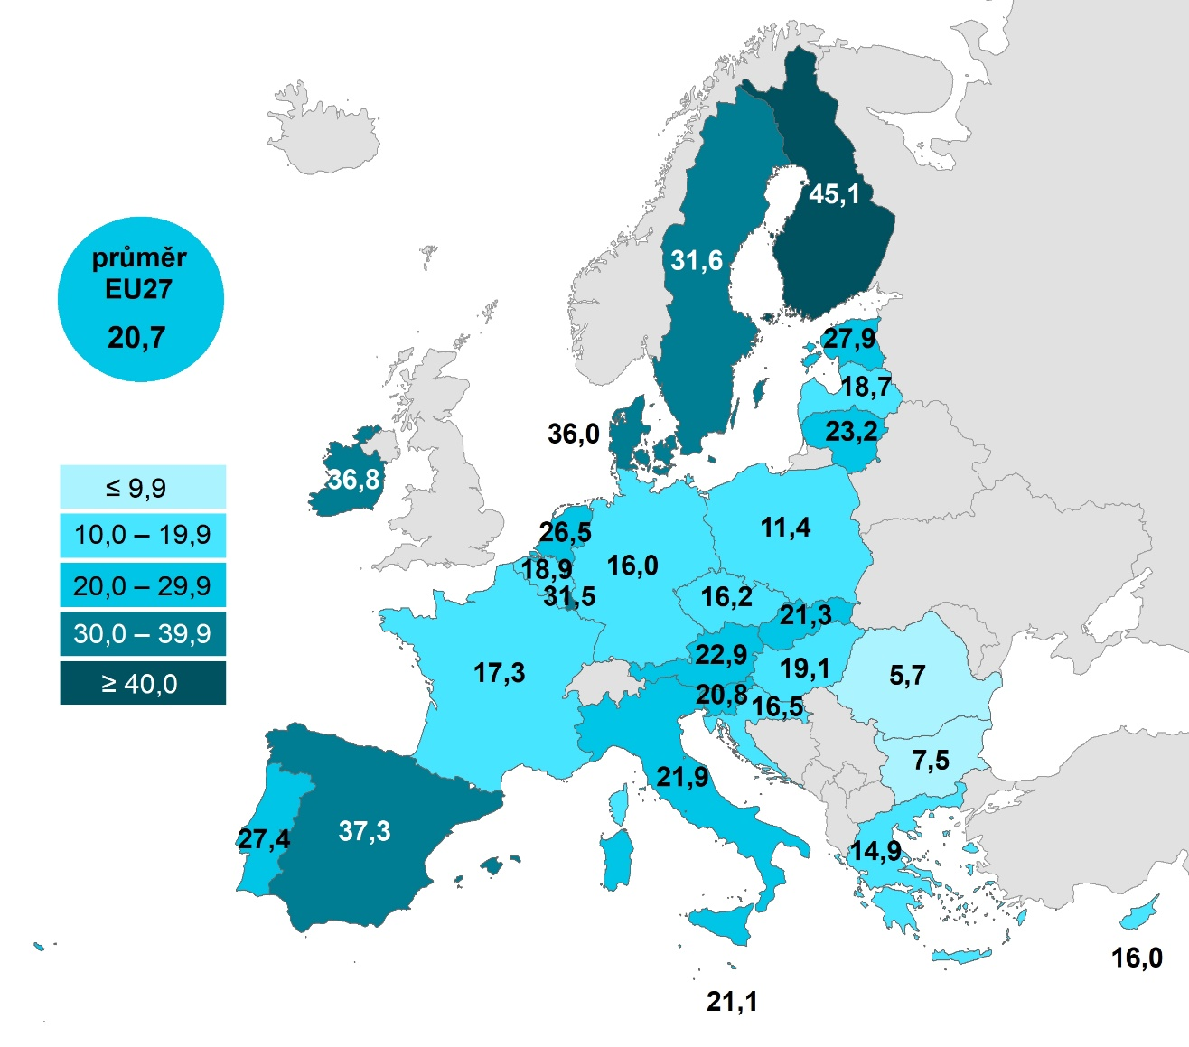
Kartogram 11.1: Osoby v zemích EU, které použily výukové materiály na internetu, 2022
 | %1)

 |  |  | Celkem (16–74 let) | 16–24 let | 25–34 let
 |  | Finsko | 45.055 | 69.2516 | 57.5383
 |  | Španělsko | 37.2743 | 68.0404 | 50.5841
 |  | Irsko | 36.7684 |  | 26.9942
 |  | Dánsko | 35.9722 | 55.9277 | 46.7176
 |  | Švédsko | 31.6093 | 69.386 | 37.8443
 |  | Lucembursko | 31.4861 | 54.4703 | 39.9825
 |  | Estonsko | 27.8954 | 56.5719 | 38.957
 |  | Portugalsko | 27.3513 | 55.4508 | 40.1302
 |  | Nizozemsko | 26.46 | 58.0523 | 32.5925
 |  | Litva | 23.2206 | 59.5064 | 34.2891
 |  | Rakousko | 22.9344 | 49.5305 | 29.6419
 |  | Itálie | 21.8774 | 51.607 | 28.5218
 |  | Slovensko | 21.2551 | 51.6935 | 30.3689
 |  | Malta | 21.1034 | 46.0826 | 28.5115
 |  | Slovinsko | 20.8258 | 48.4248 | 26.1231
 |  | EU27 | 20.6568 | 44.6816 | 26.4823
 |  | Maďarsko | 19.0787 | 40.4659 | 25.1638
 |  | Belgie | 18.8584 | 48.4317 | 20.7482
 |  | Lotyšsko | 18.6752 | 51.6148 | 24.1452
 |  | Francie | 17.3391 | 39.3595 | 19.3391
 |  | Chorvatsko | 16.4919 | 37.2038 | 22.7959
 |  | Česko | 16.2479 | 40.9823 | 20.6975
 |  | Německo | 16.0288 | 31.1614 | 23.5665
 |  | Kypr | 15.968 | 46.1101 | 18.4801
 |  | Řecko | 14.9414 | 40.5306 | 20.3044
 |  | Polsko | 11.4279 | 29.4833 | 13.1557
 |  | Bulharsko | 7.5464 | 31.391 | 9.2965
 |  | Rumunsko | 5.6726 | 21.1083 | 5.1941

Graf 11.2: Osoby v zemích EU, které použily výukové materiály na internetu, 2022
 | Celkem (16–74 let) | 16–24 let | 25–34 let
Finsko | 45.055 | 69.2516 | 57.5383
Španělsko | 37.2743 | 68.0404 | 50.5841
Irsko | 36.7684 |  | 26.9942
Dánsko | 35.9722 | 55.9277 | 46.7176
Švédsko | 31.6093 | 69.386 | 37.8443
Lucembursko | 31.4861 | 54.4703 | 39.9825
Estonsko | 27.8954 | 56.5719 | 38.957
Portugalsko | 27.3513 | 55.4508 | 40.1302
Nizozemsko | 26.46 | 58.0523 | 32.5925
Litva | 23.2206 | 59.5064 | 34.2891
Rakousko | 22.9344 | 49.5305 | 29.6419
Itálie | 21.8774 | 51.607 | 28.5218
Slovensko | 21.2551 | 51.6935 | 30.3689
Malta | 21.1034 | 46.0826 | 28.5115
Slovinsko | 20.8258 | 48.4248 | 26.1231
EU27 | 20.6568 | 44.6816 | 26.4823
Maďarsko | 19.0787 | 40.4659 | 25.1638
Belgie | 18.8584 | 48.4317 | 20.7482
Lotyšsko | 18.6752 | 51.6148 | 24.1452
Francie | 17.3391 | 39.3595 | 19.3391
Chorvatsko | 16.4919 | 37.2038 | 22.7959
Česko | 16.2479 | 40.9823 | 20.6975
Německo | 16.0288 | 31.1614 | 23.5665
Kypr | 15.968 | 46.1101 | 18.4801
Řecko | 14.9414 | 40.5306 | 20.3044
Polsko | 11.4279 | 29.4833 | 13.1557
Bulharsko | 7.5464 | 31.391 | 9.2965
Rumunsko | 5.6726 | 21.1083 | 5.1941

1) Podíl z celkového počtu osob ve věku 16–74 let v daném státě
Zdroj: Eurostat, 2023

